Quienes somos
Navegación

3.
 |  |  | 3. Agregar items de Bienvenido al mundo Virginia Sapp y que inicie con fotos de niños y de docentes con nuestras camisas

 |  | *Sobre nosotros y fotos de fondo |  | Barra de navegación
 |  |  |  | Quienes somos | Matriculate | Capacitate con nosotros | Trabaja con nosotros | Comunicados y noticias

 |  | Video
 |  | Link | https://www.instagram.com/reel/DUodgArEq5F/?igsh=anFjdWozcjI0aDFz

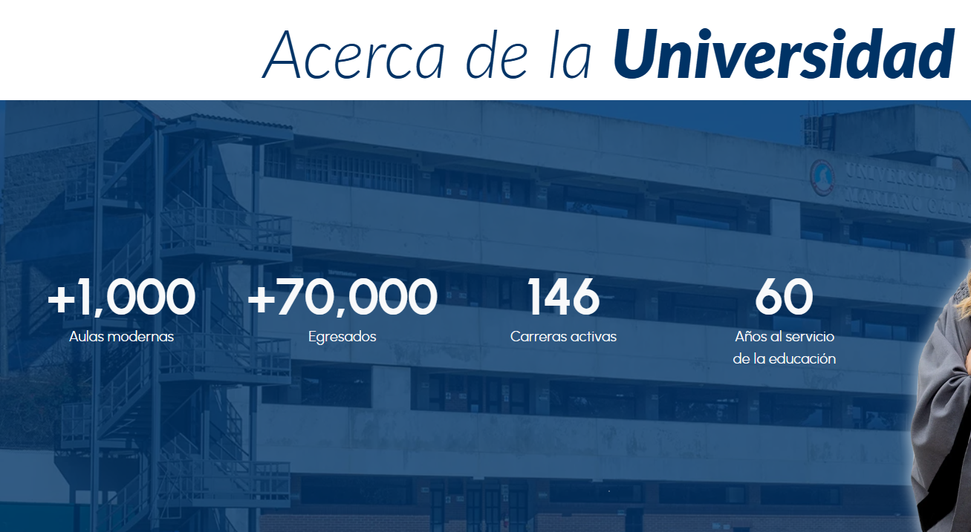

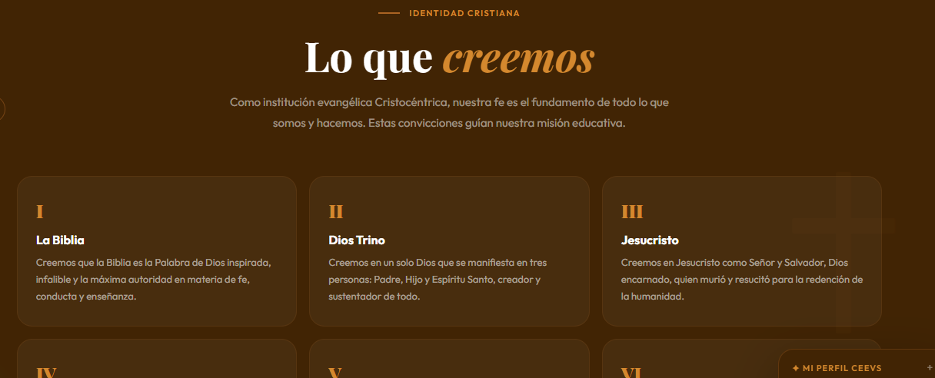
 |  | Cambiar a datos interactivos
 |  | Sobre nosotros CEEVS.pdf

 |  | Link de referencia
 |  | Universidad Mariano Gálvez de Guatemala – “Y conoceréis la verdad y la verdad os hará libres” Juan 8:32

Valores

 | Nombre del valor y al presionar descripción
 | VALORES V5.pdf
 | Fotografías

Sobre nosotros
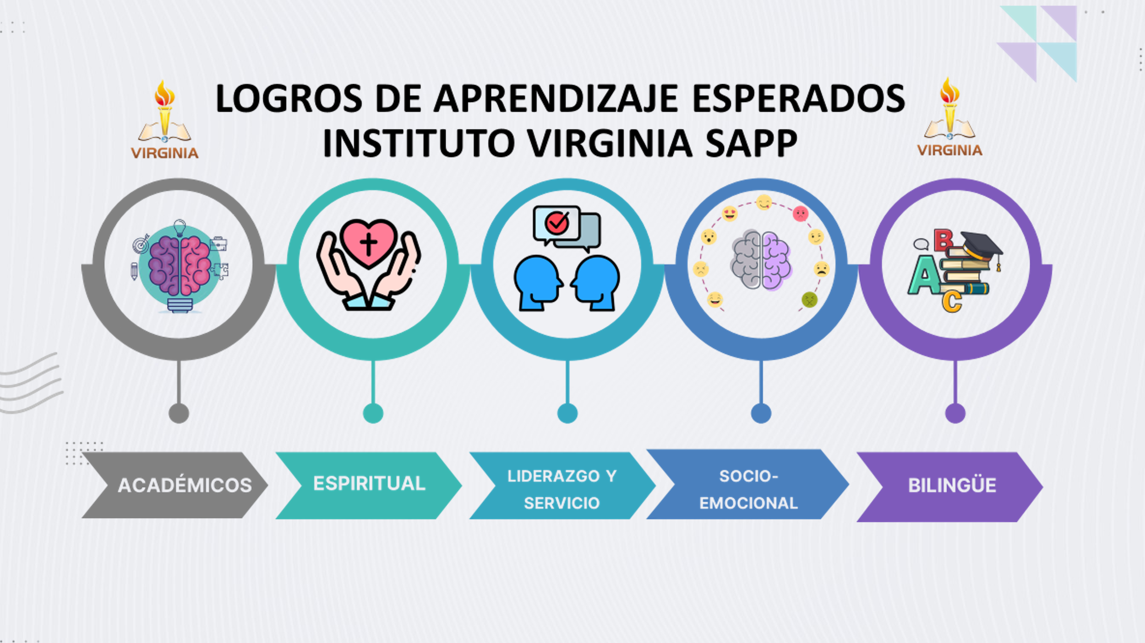
 | Información |  | Quiénes Somos - Academia Los Pinares
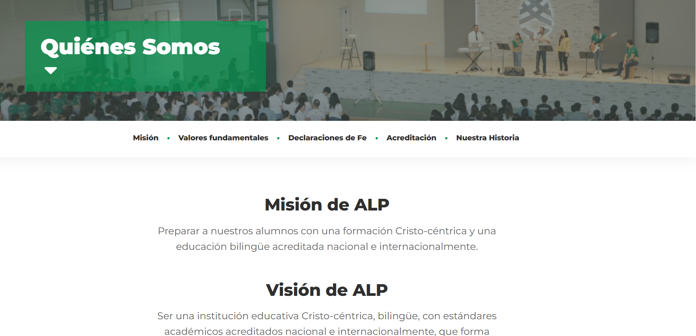

 |  | Agregar de forma desplegable el la acreditación, el perfil del egresado y los LAES.

Acreditación
Acreditada por Association of Christian Schools International, nuestra institución reafirma su compromiso con una educación cristiana de excelencia, basada en estándares internacionales de calidad académica, formación espiritual y mejora continua.

La acreditación ACSI fortalece nuestra visión de brindar una educación centrada en Cristo, promoviendo el desarrollo integral de los estudiantes en las áreas académica, espiritual y personal. Además, impulsa el crecimiento profesional de nuestro equipo docente y directivo mediante procesos de certificación y capacitación continua, garantizando una enseñanza con fundamentos pedagógicos y principios cristianos.

Nuestros docentes y líderes participan activamente en procesos de certificación ACSI, reflejando el compromiso institucional con la excelencia educativa, la actualización profesional y la formación de estudiantes preparados para impactar positivamente su entorno y su futuro

 | Perfil de egresdo

 | Interactiva

 | Centro Educativo Evangélico Virginia Sapp

 | Perfil del Estudiante Egresado
 | Al final de la formación del estudiante desde preescolar hasta undécimo año, este debe evidenciar en su ser y quehacer los siguientes conocimientos, actitudes y habilidades:

 | Conocimientos
 | Conoce e interpreta los acontecimientos de Honduras y el mundo desde la perspectiva de una cosmovisión bíblica.
 | Sustenta sus convicciones morales y espirituales fundamentadas en la Palabra de Dios, frente a las corrientes filosóficas del mundo.
 | Utiliza la investigación, la ciencia y la tecnología, en su proceso formativo.
 | Procura la excelencia académica en las diferentes disciplinas de estudio.
 | Practica sistemáticamente la lectura como un medio de enriquecimiento espiritual, cultural y literario.

 | Actitudes
 | Cultiva su conocimiento y relación personal con Dios evidenciándolo a través de su vida diaria.
 | Responde al llamado de Dios para servir en el ministerio.
 | Valora a cada ser humano en virtud de haber sido creado a imagen y semejanza de Dios.
 | Demuestra aprecio por la naturaleza practicando una mayordomía responsable de la creación de Dios.
 | Ejerce liderazgo con vocación de servicio a su prójimo y la comunidad.
 | Reconoce el potencial de sus compañeros y los estimula a desarrollarse integralmente, aplicando el concepto de trabajo en equipo.
 | Posee un alto sentido de identidad nacional que lo motiva a integrarse al desarrollo de la comunidad.
 | Reconocen y respetan la diversidad cultural como elemento básico de la convivencia democrática.
 | Demuestran una actitud positiva hacia el cambio y las innovaciones científicas y tecnológicas para mejorar sus condiciones de vida y las de su comunidad.
 | Evidencia en su ser y quehacer los valores y principios del Reino de Dios.

 | Habilidades
 | Aprecia y practica el arte y los deportes en una o más de sus manifestaciones.
 | Utilizan el tiempo libre en actividades físico-culturales, deportivas y artísticas como forma de recreación, de prevención y conservación de la salud física y mental, y de proyección social.
 | Desarrolla destrezas de reflexión y análisis aplicando su creatividad e innovación en todo.
 | Posee la habilidad de comunicación y de establecer relaciones personales efectivas.
 | Manifiestan creatividad, autoestima, identidad y seguridad en sí mismos al construir su proyecto de vida y tomar decisiones.

 | LOGROS DE APRENDIZAJE ESPERADO

Sobre nosotros | Equipo directi
Equipo Directivo | Bienvenida y Liderazgo - Academia Los Pinares
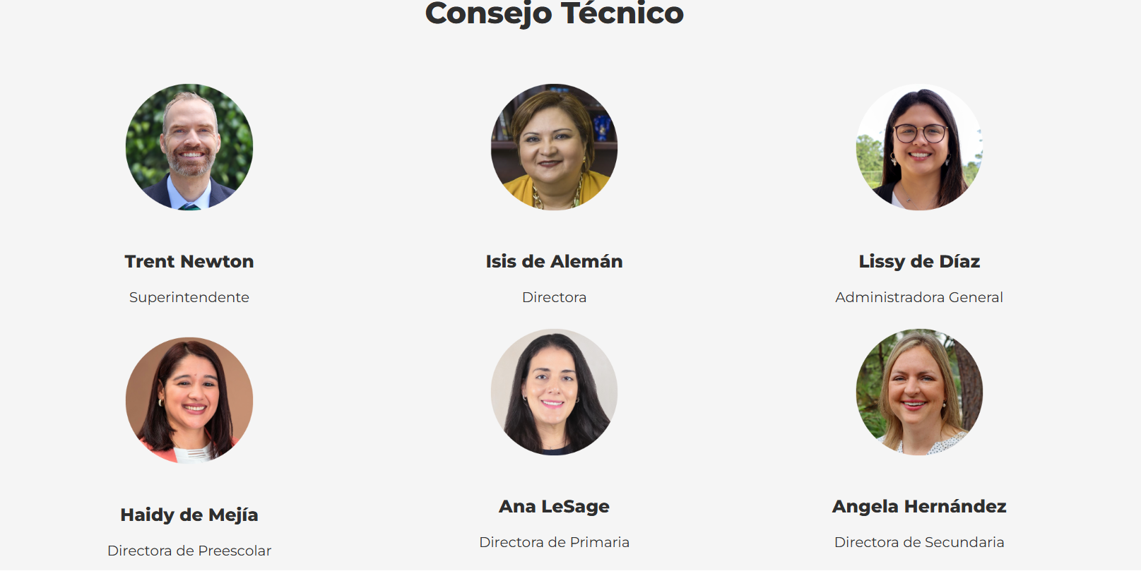
 |  |  | MSc. Sara Corrales
 | 1. Sara Corrales Directora Ejecutiva
 | 2. Dessire Hulse Directora Secundaria |  | Líder educativa y coach especializada en desarrollo personal, liderazgo organizacional y gestión educativa, con amplia experiencia en evaluación, formación y acompañamiento institucional cristiano.
 | 3. Ana Avila Directora Primaria
 | 4. Diana Vasquéz Administradora General |  | Lic. Dessiré Hulse
 | 5. Nadia Irula Coordinadora de Talento Humano
 | 6. Martha López Coordinadora de Pastoral |  | Directora educativa con más de 22 años de experiencia en gestión académica, liderazgo docente y procesos de calidad educativa, enfocada en la excelencia y el acompañamiento integral.
 | 7. Rosa Armijo Especialista de Español
 |  |  | Mgtr. Ana Estela Ávila

 | Al dar click un resumen de cada una |  | Directora de Preescolar y Primaria con 27 años de experiencia en el ámbito educativo y 15 años en dirección de primaria, comprometida con la formación integral y el fortalecimiento institucional.

 |  |  | Lic. Diana Vásquez

 | Fotografías | Genericas | Administradora con formación en contaduría pública y 2 años de experiencia en gestión administrativa y financiera institucional.

 |  |  | Lic. Nadia Irula

 |  |  | Coordinadora de Talento Humano con formación en psicología y gestión de recursos humanos, con 2 años de experiencia en desarrollo y acompañamiento del personal.

 |  |  | Junta Directiva
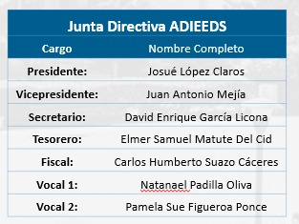

 |  |  |  | Foto

 |  |  |  | JD.png

Adminisiones
Agregar lo de nuestros servicios

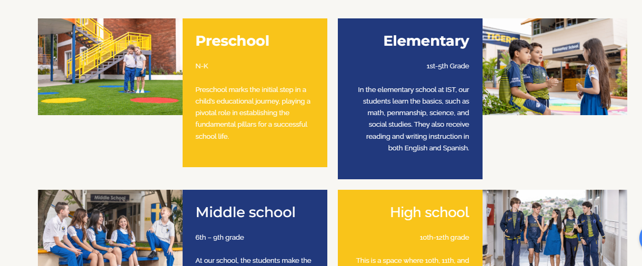
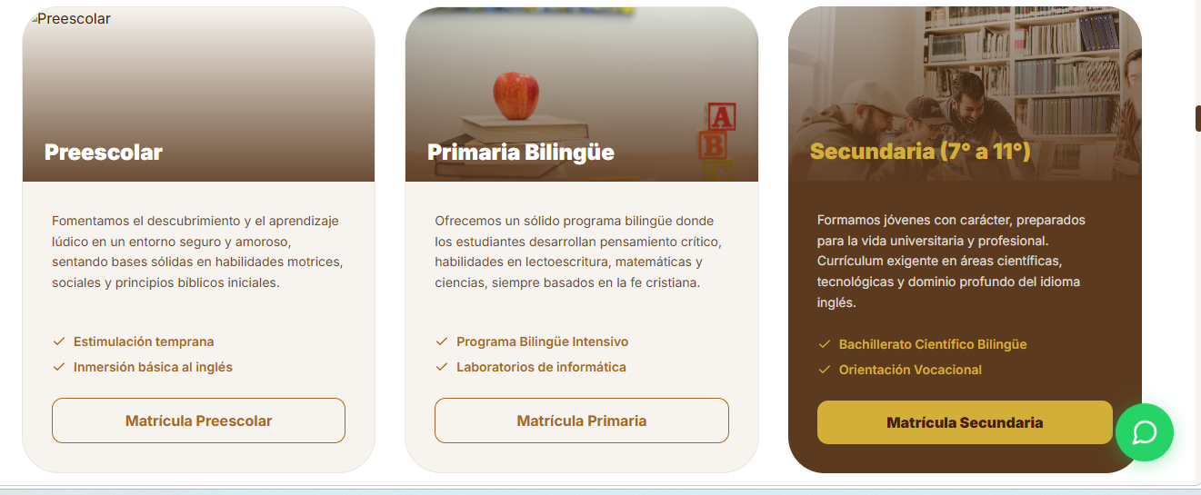

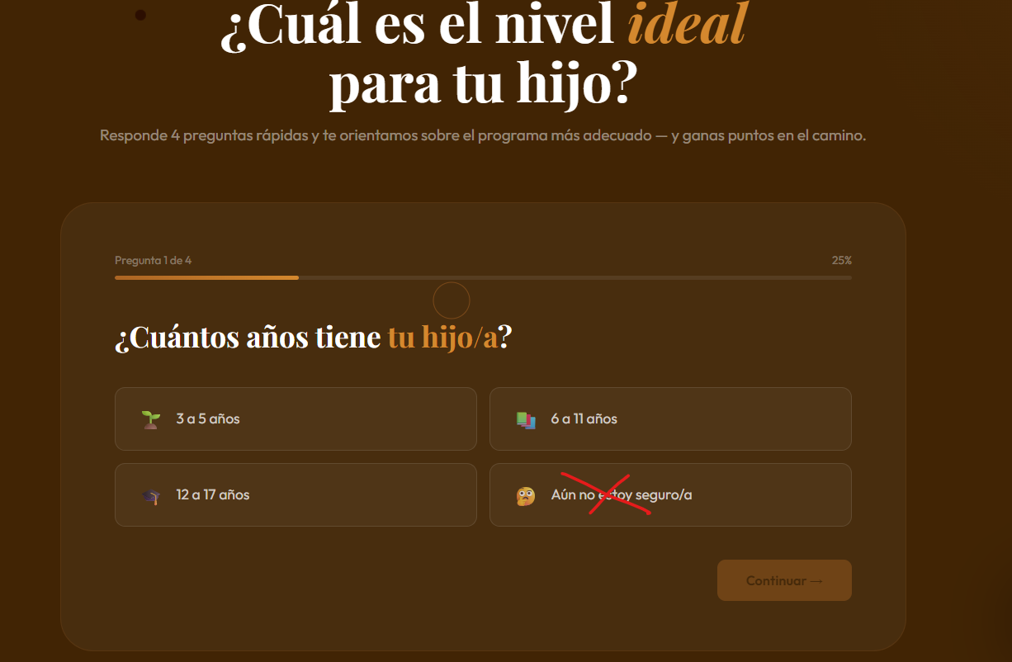

 | Al seleccionar la edad proporcionar la información del nivel

 |  | MATRICULATE CON NOSOTROS
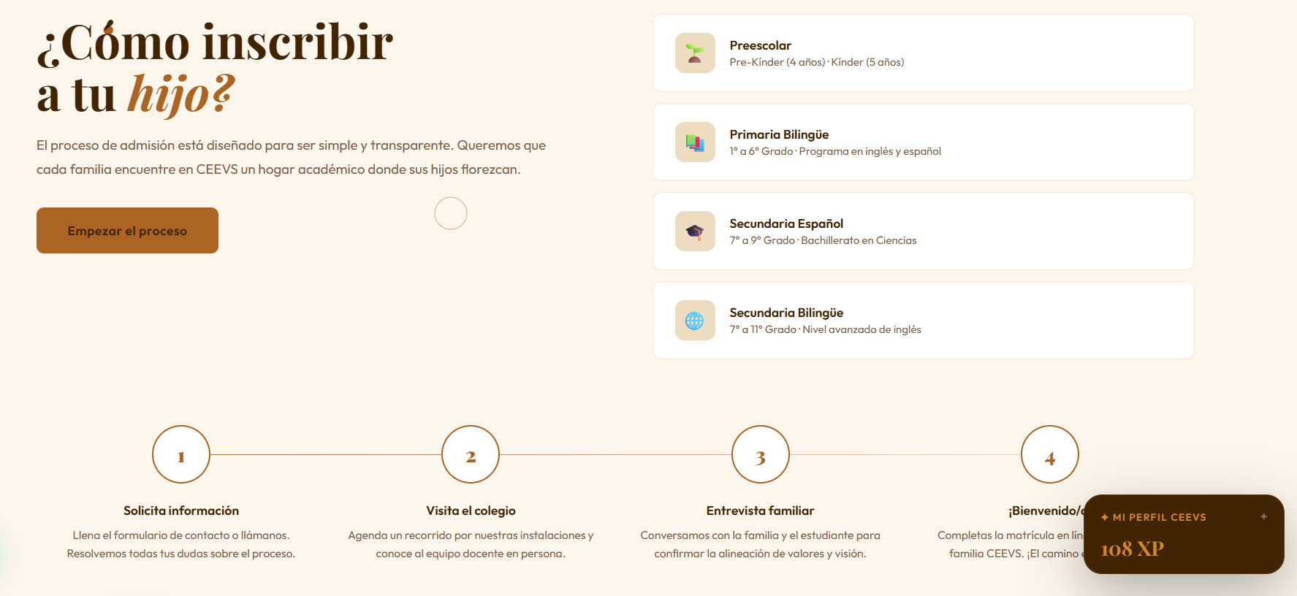

 |  | Link

 |  | https://portal.edubox.app/login/virginiasapp.

Contactanos
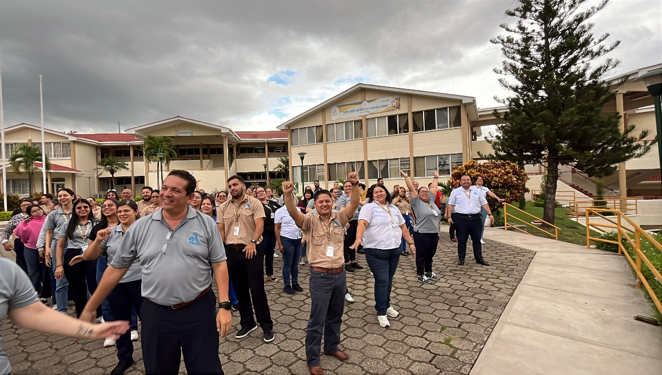
Trabaja con nosotros
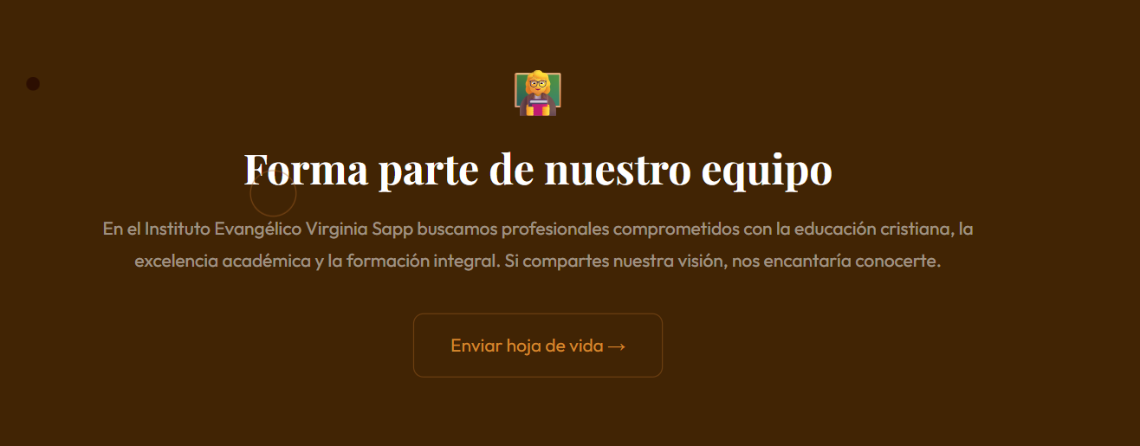
 | Link

 | empleosadieeds@gmail.com

 | Base de datos
Egresados
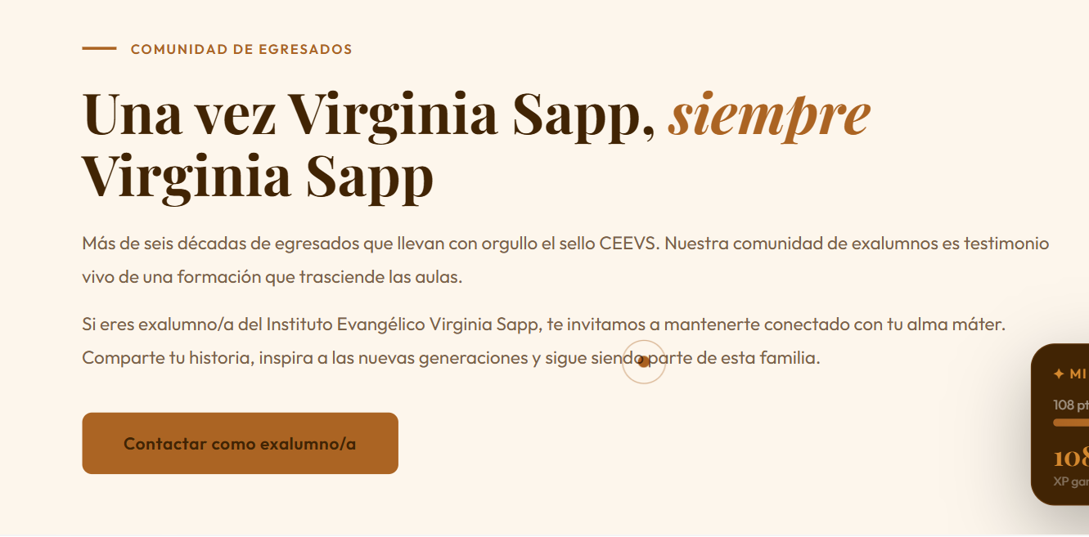

 |  | VIDEO DE UN EGRESADO

 |  | Pendiente

Contactenos
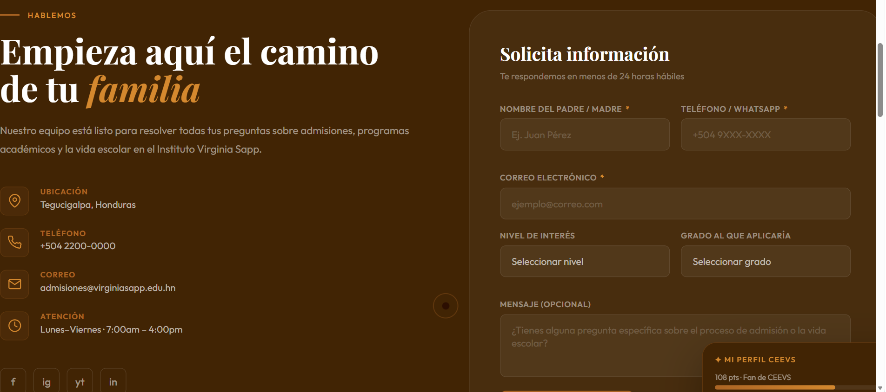

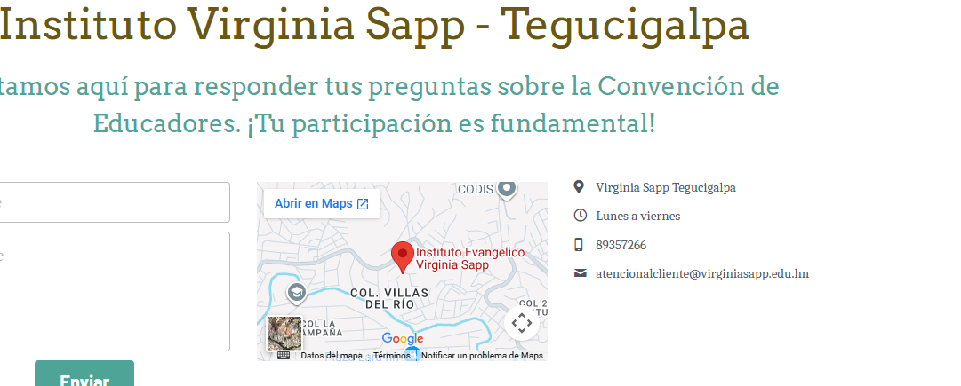
 | Link de WhatsApp

Primaria | +504 9221-5752
Secundaria | +504 9270-0210

 | Dirección | con maps

 | No forms

Galería


Iniciar con las redes sociales

Fotografias | Genericas

Videos CEEVS | Video Virginia Sapp 2026(2).mp4

 | PREESCOLAR.mp4

Actividades
Sugerencias

Comparte tus sugerencias y mejoras

 | Tu opinión nos importa

 | Área
 | Grado |  | Base de datos

 | *Items de encuesta 1. ¿En qué nivel está inscrito su hijo/a? * Sección. Qué área nos va reportar (academica/ administrativa

 | Cómo podemos contactarte

 | Favor que se envién a este correo administracion.general@virginiasapp.edu.hn con el Subject "OPORTUNIDAD DE MEJORA CEEVS" para mapear su trazabilidad.

Juegos

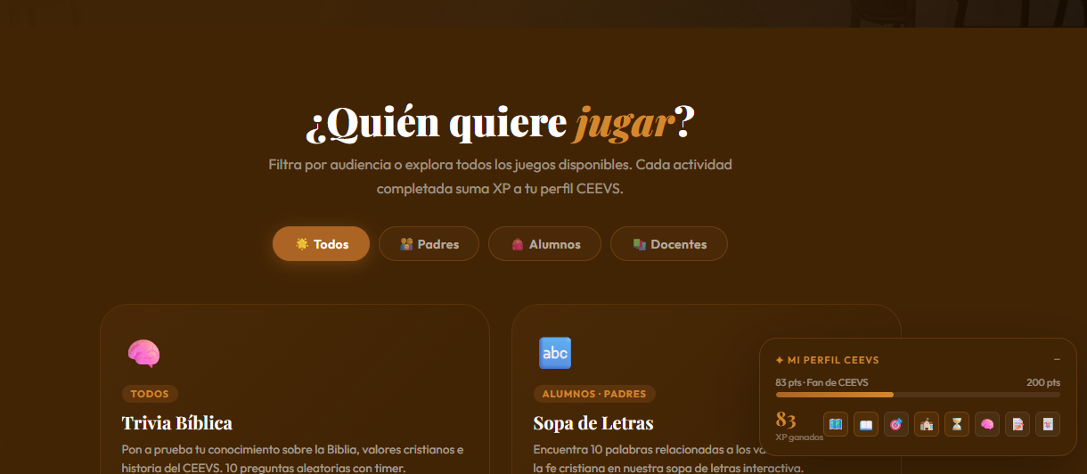
 |  | Renovarlos

Misión evangelistica
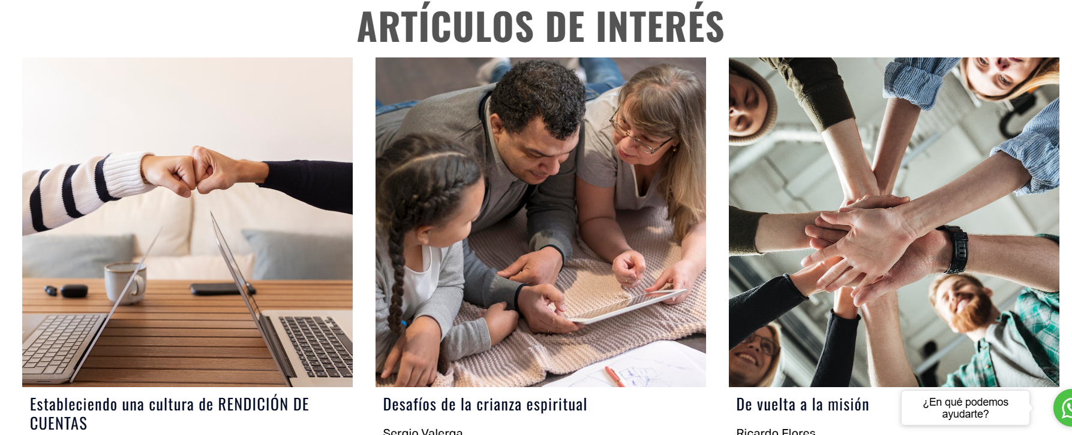
Espacio para ir a videos y a articulos evangelisticos

Referencia | e625 – Discipulado Generacional

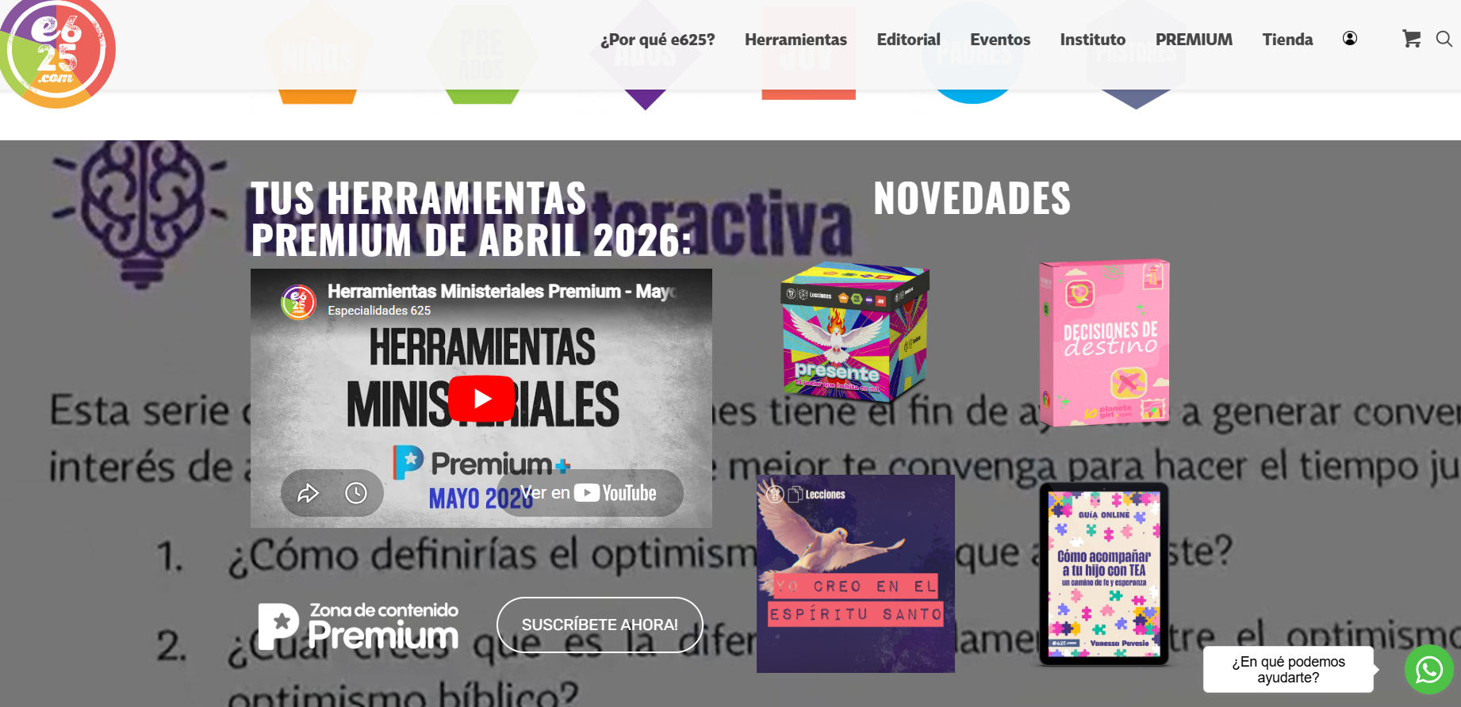

 |  | 1. Dejar espacio para cargar videos

 |  | 2. Versiculo actualizandose

